早高峰的差异性检验
變異數同質性測試
 | Levene 統計資料 | df1 | df2 | 顯著性 | 判断标准，应>0.05
超越步行率 | 0.045 | 1 | 49 | 0.833
整体满意度 | 0.838 | 1 | 49 | 0.364
布设密度 | 3.549 | 1 | 49 | 0.066
布设周围环境 | 0.072 | 1 | 49 | 0.790
布设位置 | 0.488 | 1 | 49 | 0.488
布设高度 | 0.022 | 1 | 49 | 0.882
信息量 | 0.211 | 1 | 49 | 0.648
信息可理解程度 | 0.053 | 1 | 49 | 0.818
引导连续性 | 1.914 | 1 | 49 | 0.173
种类 | 0.029 | 1 | 49 | 0.866
寻路体验如何 | 0.220 | 1 | 49 | 0.641
心理状态 | 1.729 | 1 | 49 | 0.195
世纪大道地铁站平面布局是否易于找到方向 | 0.017 | 1 | 49 | 0.896

變異數分析
 |  |  |  | 平方和 | df | 平均值平方 | F | 顯著性 | 判断标准，应<0.05
超越步行率 | 群組之間 | （合併） |  | 0.066 | 1 | 0.066 | 0.115 | 0.736
 |  | 線性項 | 未加權 | 0.066 | 1 | 0.066 | 0.115 | 0.736
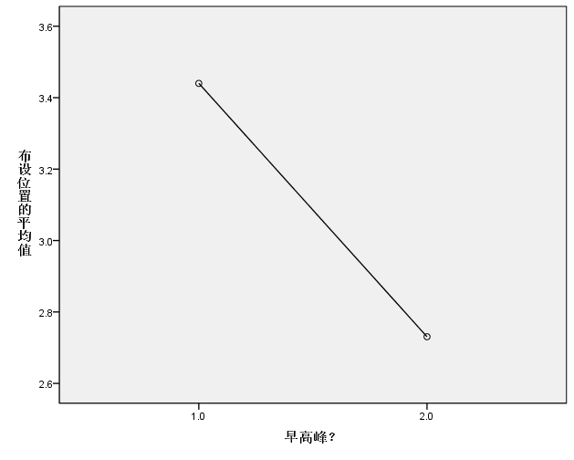
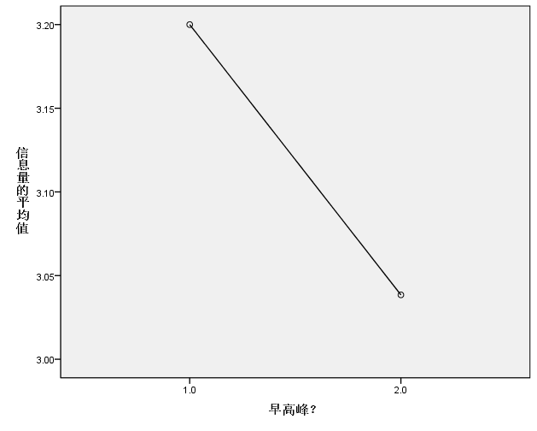
 |  |  | 加權 | 0.066 | 1 | 0.066 | 0.115 | 0.736
 | 在群組內 |  |  | 28.177 | 49 | 0.575
 | 總計 |  |  | 28.244 | 50
整体满意度 | 群組之間 | （合併） |  | 1.078 | 1 | 1.078 | 1.072 | 0.306
 |  | 線性項 | 未加權 | 1.078 | 1 | 1.078 | 1.072 | 0.306
 |  |  | 加權 | 1.078 | 1 | 1.078 | 1.072 | 0.306
 | 在群組內 |  |  | 49.275 | 49 | 1.006
 | 總計 |  |  | 50.353 | 50
布设密度 | 群組之間 | （合併） |  | 0.072 | 1 | 0.072 | 0.100 | 0.754
 |  | 線性項 | 未加權 | 0.072 | 1 | 0.072 | 0.100 | 0.754
 |  |  | 加權 | 0.072 | 1 | 0.072 | 0.100 | 0.754
 | 在群組內 |  |  | 35.614 | 49 | 0.727
 | 總計 |  |  | 35.686 | 50
布设周围环境 | 群組之間 | （合併） |  | 2.918 | 1 | 2.918 | 3.034 | 0.088 | 分析：①早高峰时，被试对于标识标牌的布设位置及布设高度会显著性的给出更低的评价；②早高峰和平峰时期的超越步行率没有显著性差异
 |  | 線性項 | 未加權 | 2.918 | 1 | 2.918 | 3.034 | 0.088
 |  |  | 加權 | 2.918 | 1 | 2.918 | 3.034 | 0.088
 | 在群組內 |  |  | 47.122 | 49 | 0.962
 | 總計 |  |  | 50.039 | 50
布设位置 | 群組之間 | （合併） |  | 6.411 | 1 | 6.411 | 4.812 | 0.033
 |  | 線性項 | 未加權 | 6.411 | 1 | 6.411 | 4.812 | 0.033
 |  |  | 加權 | 6.411 | 1 | 6.411 | 4.812 | 0.033
 | 在群組內 |  |  | 65.275 | 49 | 1.332
 | 總計 |  |  | 71.686 | 50
布设高度 | 群組之間 | （合併） |  | 3.823 | 1 | 3.823 | 5.836 | 0.019
 |  | 線性項 | 未加權 | 3.823 | 1 | 3.823 | 5.836 | 0.019
 |  |  | 加權 | 3.823 | 1 | 3.823 | 5.836 | 0.019
 | 在群組內 |  |  | 32.098 | 49 | 0.655
 | 總計 |  |  | 35.922 | 50
信息量 | 群組之間 | （合併） |  | 0.333 | 1 | 0.333 | 0.347 | 0.559
 |  | 線性項 | 未加權 | 0.333 | 1 | 0.333 | 0.347 | 0.559
 |  |  | 加權 | 0.333 | 1 | 0.333 | 0.347 | 0.559
 | 在群組內 |  |  | 46.962 | 49 | 0.958
 | 總計 |  |  | 47.294 | 50
信息可理解程度 | 群組之間 | （合併） |  | 0.862 | 1 | 0.862 | 0.410 | 0.525
 |  | 線性項 | 未加權 | 0.862 | 1 | 0.862 | 0.410 | 0.525
 |  |  | 加權 | 0.862 | 1 | 0.862 | 0.410 | 0.525
 | 在群組內 |  |  | 103.060 | 49 | 2.103
 | 總計 |  |  | 103.922 | 50
引导连续性 | 群組之間 | （合併） |  | 1.195 | 1 | 1.195 | 0.931 | 0.339
 |  | 線性項 | 未加權 | 1.195 | 1 | 1.195 | 0.931 | 0.339
 |  |  | 加權 | 1.195 | 1 | 1.195 | 0.931 | 0.339
 | 在群組內 |  |  | 62.845 | 49 | 1.283
 | 總計 |  |  | 64.039 | 50
种类 | 群組之間 | （合併） |  | 1.554 | 1 | 1.554 | 2.630 | 0.111
 |  | 線性項 | 未加權 | 1.554 | 1 | 1.554 | 2.630 | 0.111
 |  |  | 加權 | 1.554 | 1 | 1.554 | 2.630 | 0.111
 | 在群組內 |  |  | 28.955 | 49 | 0.591
 | 總計 |  |  | 30.510 | 50
寻路体验如何 | 群組之間 | （合併） |  | 0.250 | 1 | 0.250 | 0.203 | 0.654
 |  | 線性項 | 未加權 | 0.250 | 1 | 0.250 | 0.203 | 0.654
 |  |  | 加權 | 0.250 | 1 | 0.250 | 0.203 | 0.654
 | 在群組內 |  |  | 60.260 | 49 | 1.230
 | 總計 |  |  | 60.510 | 50
心理状态 | 群組之間 | （合併） |  | 0.345 | 1 | 0.345 | 0.387 | 0.537
 |  | 線性項 | 未加權 | 0.345 | 1 | 0.345 | 0.387 | 0.537
 |  |  | 加權 | 0.345 | 1 | 0.345 | 0.387 | 0.537
 | 在群組內 |  |  | 43.694 | 49 | 0.892
 | 總計 |  |  | 44.039 | 50
世纪大道地铁站平面布局是否易于找到方向 | 群組之間 | （合併） |  | 2.008 | 1 | 2.008 | 2.081 | 0.156
 |  | 線性項 | 未加權 | 2.008 | 1 | 2.008 | 2.081 | 0.156
 |  |  | 加權 | 2.008 | 1 | 2.008 | 2.081 | 0.156
 | 在群組內 |  |  | 47.286 | 49 | 0.965
 | 總計 |  |  | 49.294 | 50

